상품제안서
리유저블 힙 모카 텀블러 473ml, 600ml | 상품코드: F24689

 |  |  |  |  |  |  | 02-412-0044 | www.easy1.co.kr
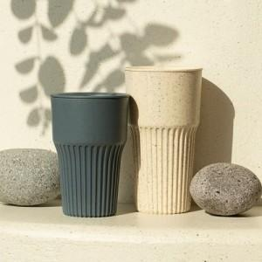 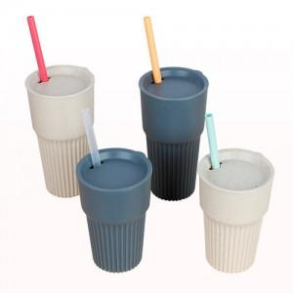 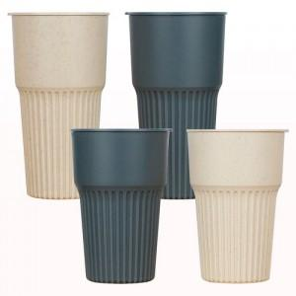

【상세/제작정보】 | - 빨대 옵션으로 구매 가능하나, 벌크출고 입니다. - 제품 사이즈별 선물포장 비용이 다르므로 포장 희망시 문의 바랍니다.

【인쇄/포장옵션】 | 실크 / 포장지포장

【공급단가】 | 수량 | 200~ | 500~ | 1,000~ | 3,000~ | 5,000~
*VAT별도 | 473ml | 3,120원 | 3,070원 | 3,000원 | 2,920원 | 2,870원
 | 600ml | 3,500원 | 3,440원 | 3,360원 | 3,270원 | 3,220원

【상품 URL】 | https://dev.easy1.co.kr:443/src/goods_detail.php?gdno=24689

